Graf1
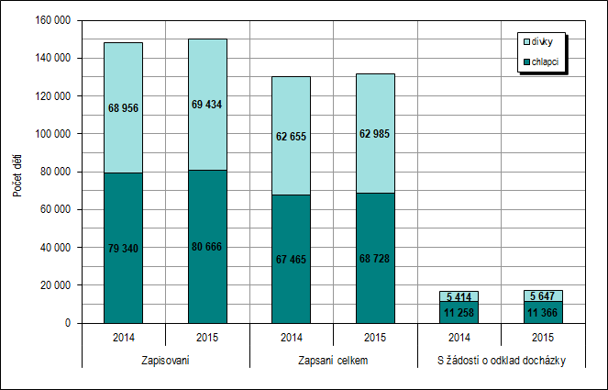
Graf 1: Zápisy do 1. ročníku ZŠ – počty dětí podle výsledku zápisu a podle pohlaví v letech 2014 a 2015
Podle stavu k 28. 2. 2014 a 28. 2. 2015

Graf2
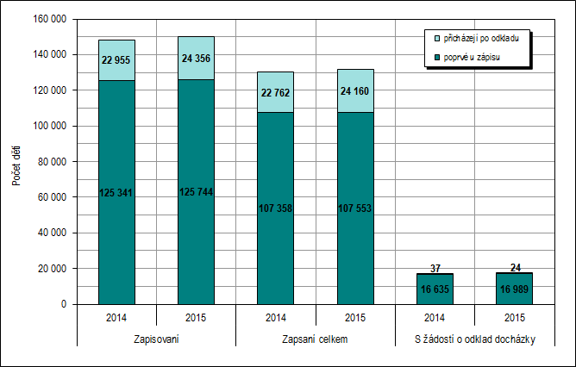
Graf 2: Zápisy do 1. ročníku ZŠ – počty dětí přicházejících k zápisu poprvé a po odkladu podle výsledku zápisu v letech 2014 a 2015
Podle stavu k 28. 2. 2014 a 28. 2. 2015

